1年1組
 | 1年 1組
1
 |  | 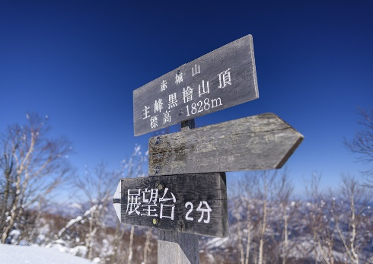 |  |  |  |  |  |  |  |  |  |  |  |  |  |  |  | 

2
 |  | 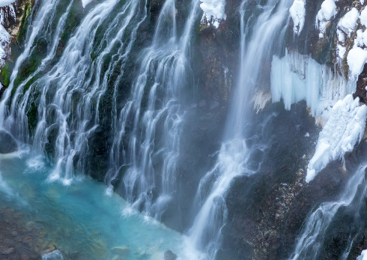 |  |  |  | 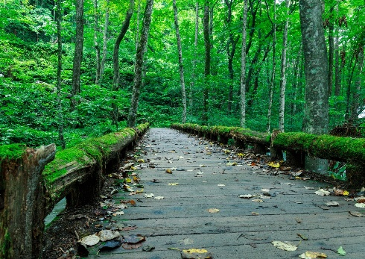 |  |  |  |  |  |  |  | 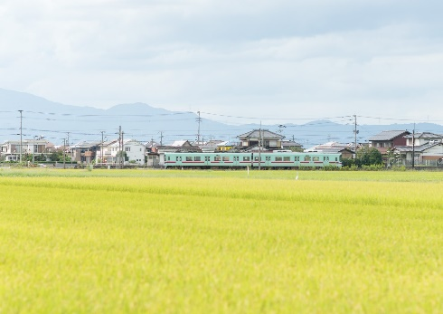 |  |  |  | 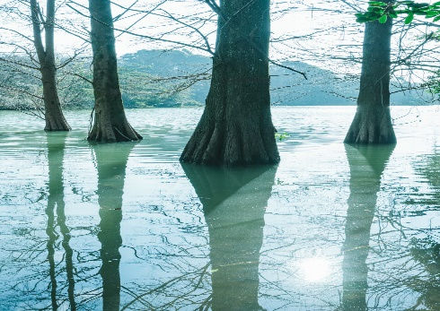

3

4

5

6

7

8

1 | 1101 |  | アキモト トシオ | 男 | 1102 |  | ヒノ ユキオ | 男 | 1103 |  | アラキ ヒトミ | 女 | 1104 |  | タケシタ ブンゴ | 男 | 1105 |  | カナザワ ヒデミツ | 男
 |  |  | 秋元 十四夫 |  |  |  | 日野 由紀雄 |  |  |  | 荒木 仁美 |  |  |  | 竹下 文吾 |  |  |  | 金沢 英充
2 | 1106 |  | シブタニ トシミ | 女 | 1107 |  | ヒダカ ヤスヒコ | 男 | 1108 |  | ミヤシタ タエコ | 女 | 1109 |  | ナガタ マサミ | 女 | 1110 |  | サンギ ケイジ | 男
 |  |  | 渋谷 敏美 |  |  |  | 日高 安彦 |  |  |  | 宮下 多栄子 |  |  |  | 長田 雅美 |  |  |  | 三木 恵治
3

4

5

6

7

8

1年2組
 | 1年 2組
1
 |  |  |  |  |  | 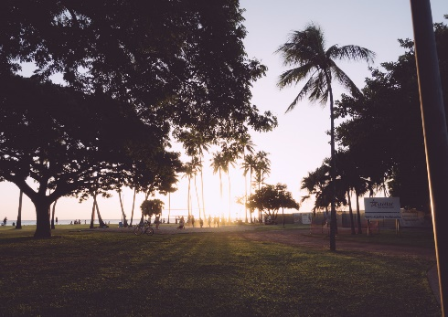 |  |  |  | 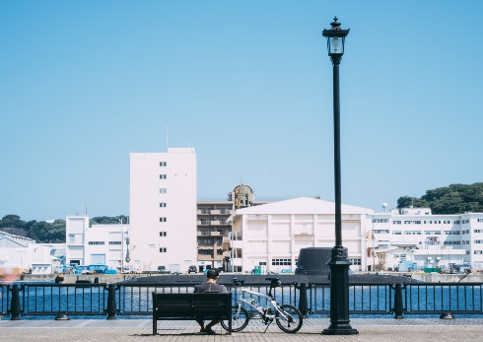 |  |  |  | 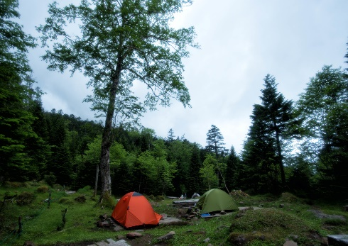 |  |  |  | 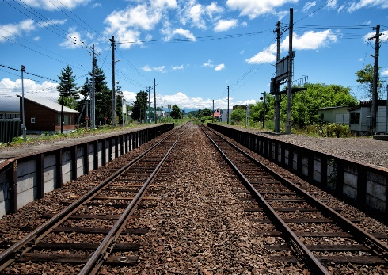

2
 |  | 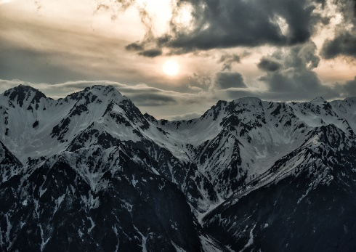 |  |  |  | 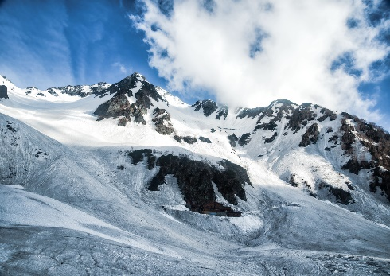 |  |  |  | 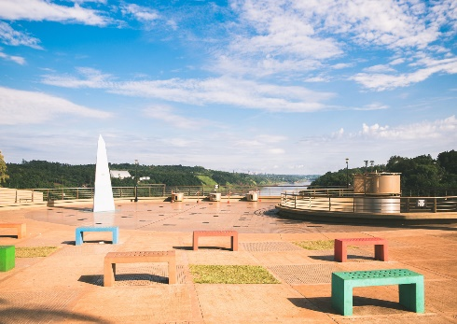 |  |  |  | 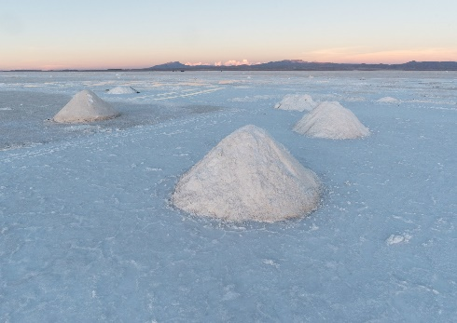 |  |  |  | 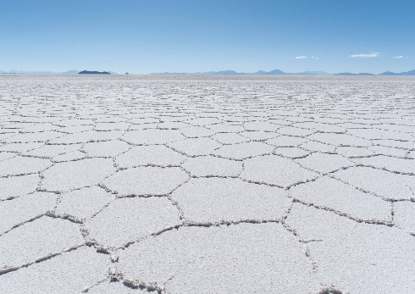

3

4

5

6

7

8

1 | 1201 |  | タニカワ マサミ | 女 | 1202 |  | ムカイ タケオ | 男 | 1203 |  | タカハシ サヤカ | 女 | 1204 |  | カシワギ ヒサシ | 男 | 1205 |  | ニシオカ ミチコ | 女
 |  |  | 谷川 眞美 |  |  |  | 向井 健生 |  |  |  | 高橋 沙耶香 |  |  |  | 柏木 久志 |  |  |  | 西岡 迪子
2 | 1206 |  | ヨシザワ ケンタロウ | 男 | 1207 |  | アラカワ サトシ | 男 | 1208 |  | ハヤシ タカシゲ | 男 | 1209 |  | タハラ トシミツ | 男 | 1210 |  | タムラ キヨタカ | 男
 |  |  | 吉沢 顕太郎 |  |  |  | 荒川 訓 |  |  |  | 林 孝成 |  |  |  | 田原 鋭充 |  |  |  | 田村 聖誉
3

4

5

6

7

8

2年1組
 | 2年 1組
1
 |  | 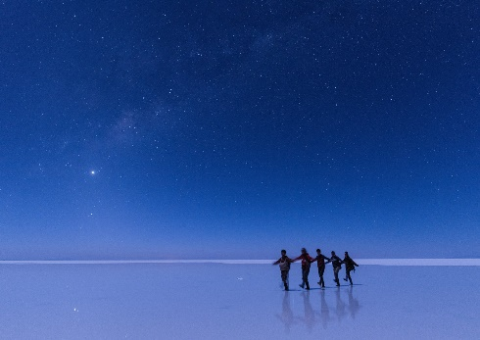 |  |  |  |  |  |  |  | 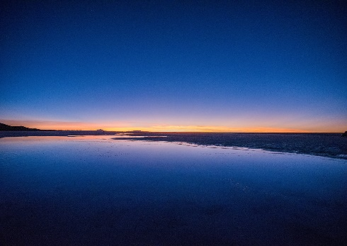 |  |  |  |  |  |  |  | 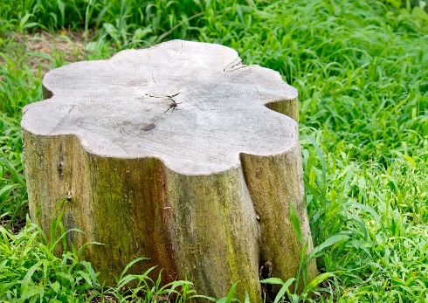

2
 |  | 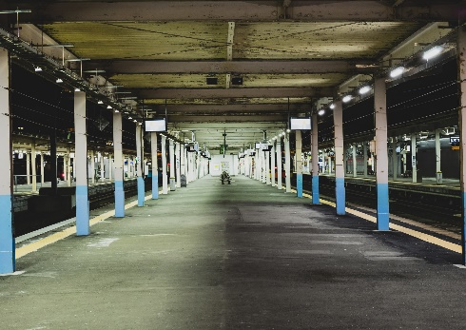 |  |  |  | 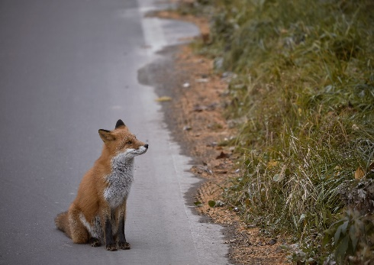 |  |  |  | 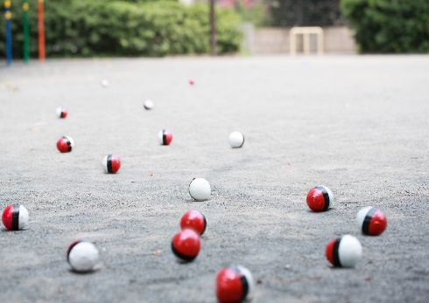 |  |  |  | 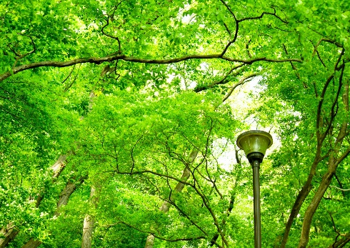 |  |  |  | 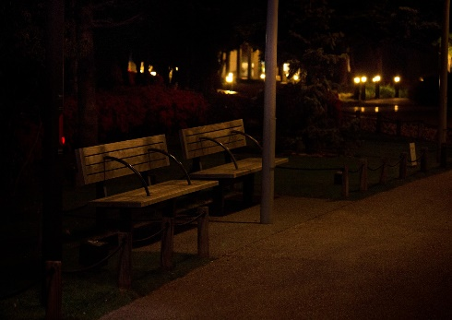

3

4

5

6

7

8

1 | 2101 |  | シノハラ アツヤ | 男 | 2102 |  | タシマ アユミ | 女 | 2103 |  | サイカワ ユウイチロウ | 男 | 2104 |  | オオヒラ ヨウノスケ | 男 | 2105 |  | タカタ トヨシ | 男
 |  |  | 篠原 厚哉 |  |  |  | 田島 歩 |  |  |  | 西川 雄一郎 |  |  |  | 大平 要之助 |  |  |  | 高田 豊司
2 | 2106 |  | ハナダ ツネジ | 男 | 2107 |  | カノウ タカシゲ | 男 | 2108 |  | ヒラマツ コハル | 女 | 2109 |  | モテキ キョウコ | 女 | 2110 |  | イナガキ タカミチ | 男
 |  |  | 花田 常次 |  |  |  | 加納 孝成 |  |  |  | 平松 小春 |  |  |  | 茂木 杏子 |  |  |  | 稲垣 尭道
3

4

5

6

7

8

2年2組
 | 2年 2組
1
 |  | 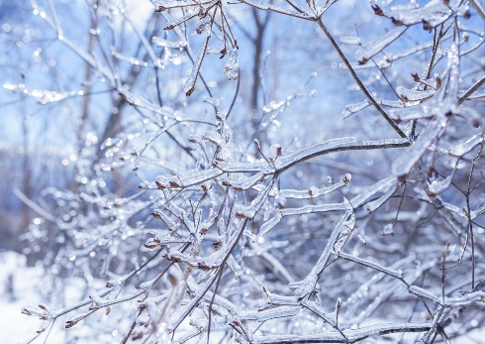 |  |  |  | 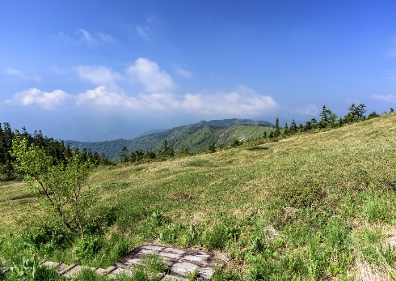 |  |  |  | 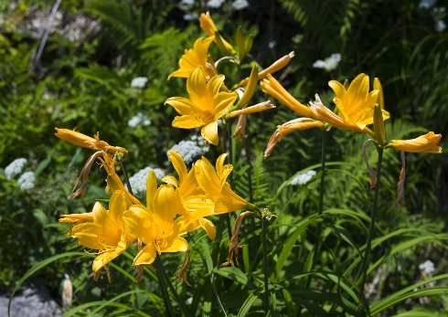 |  |  |  | 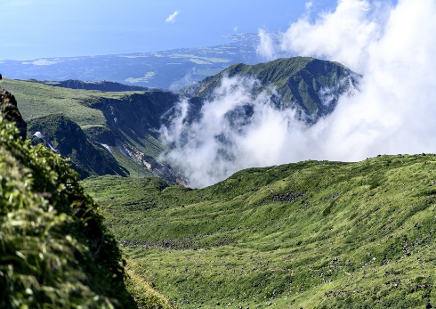 |  |  |  | 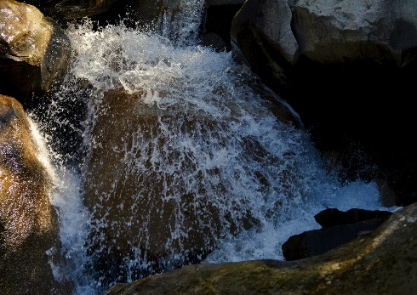

2
 |  | 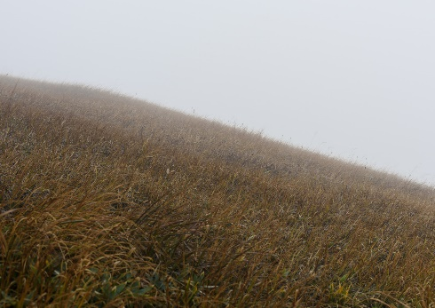 |  |  |  | 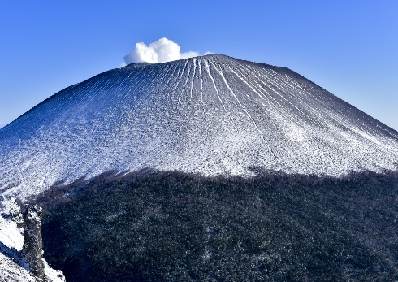 |  |  |  | 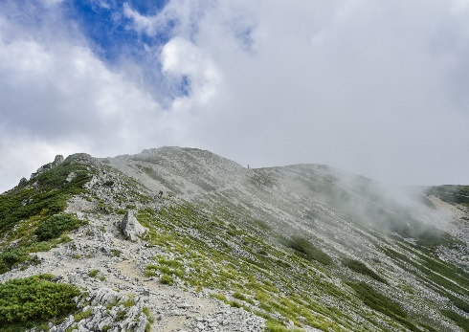 |  |  |  | 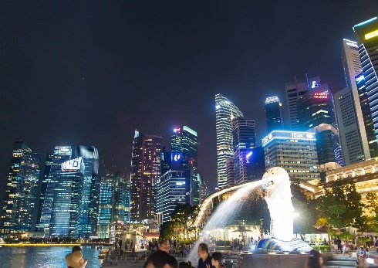 |  |  |  | 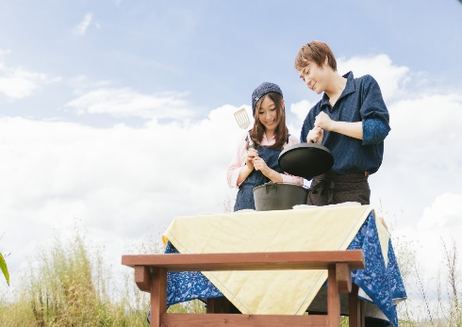

3

4

5

6

7

8

1 | 2201 |  | コサカ ユキオ | 男 | 2202 |  | コウノ ヒデトシ | 男 | 2203 |  | クボタ サクコ | 女 | 2204 |  | イトウ タカヤ | 男 | 2205 |  | サノ キイチロウ | 男
 |  |  | 小坂 由紀雄 |  |  |  | 川野 秀俊 |  |  |  | 久保田 咲子 |  |  |  | 伊東 隆哉 |  |  |  | 佐野 暉一郎
2 | 2206 |  | イシクロ ミサ | 女 | 2207 |  | オクムラ トシジ | 男 | 2208 |  | ハマサキ ショウキ | 男 | 2209 |  | オオヤマ シゲヨシ | 男 | 2210 |  | ホリグチ ノブヒロ | 男
 |  |  | 石黒 美砂 |  |  |  | 奥村 利次 |  |  |  | 浜崎 彰揮 |  |  |  | 大山 茂義 |  |  |  | 堀口 信広
3

4

5

6

7

8

